상품제안서
에어플레인 휴대용 방수 캐리어 폴딩백 | 상품코드: S30805

 |  |  |  |  |  |  | 02-713-8555 | www.synergygift.co.kr
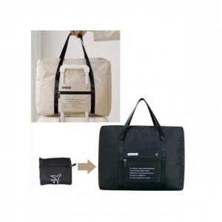

【상세/제작정보】 | <p><span style="font-size: 14pt;">※ 운임비 별도 발생 됩니다.</span></p>

【인쇄/포장옵션】 | 실크 / OPP포장

【공급단가】 | 수량 | 50~ | 100~ | 500~ | 1,000~ | 3,000~
*VAT별도 | 베이지 | 7,020원 | 6,640원 | 6,310원 | 6,150원 | 6,040원
 | 블랙 | 7,020원 | 6,640원 | 6,310원 | 6,150원 | 6,040원

【상품 URL】 | https://www.synergygift.co.kr:443/src/goods_detail.php?gdno=30805

